Тест_3
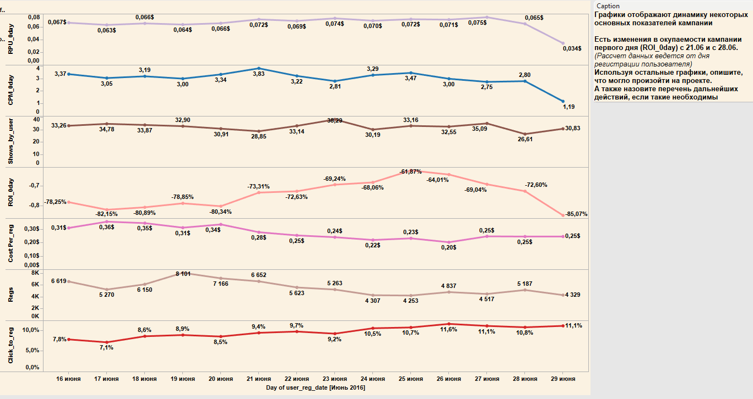
RPU_0day Средний доход на пользователя в нулевой день его жизни на проекте (в день регистрации)
CPM_0day Средняя стоимость 1000 показов рекламы для пользователя в нулевой день
Shows_by_user Среднее количество показов на пользователя
ROI_0day ROI инвестиции расчитаный в нулевой день только по доходу в этот день
CostPer_reg Средняя стоимость регистрации
Regs Количество регистраций
Click_to_reg Процент пользователей которые зарегистрировались к пользователям которые кликнули по нашему рекламному банеру
нулевой день - день регистрации

